日付選択
【ＦＢＬ３Ｎ】
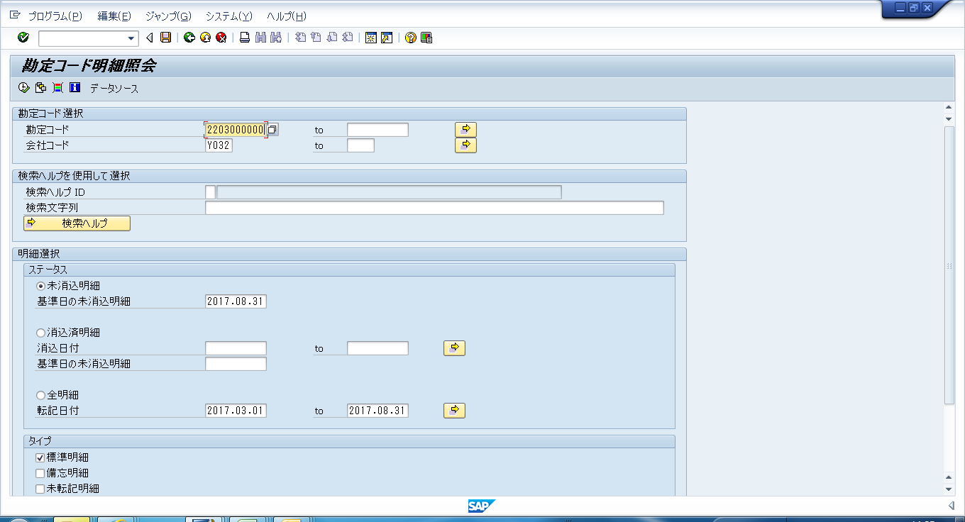

 | ｸﾞﾙｰﾌﾟ内債権、ｸﾞﾙｰﾌﾟ内債務の科目の明細を抽出する時に選択
 | （例：１７/２Ｑ決算の時は、2017.08.31と入力）

 | ｸﾞﾙｰﾌﾟ内収益、ｸﾞﾙｰﾌﾟ内費用の科目の明細を抽出する時に選択
 | （例：１７/２Ｑ決算の時は、2017.03.01～2017.08.31と入力）

【ＺＦＩＲ５００】

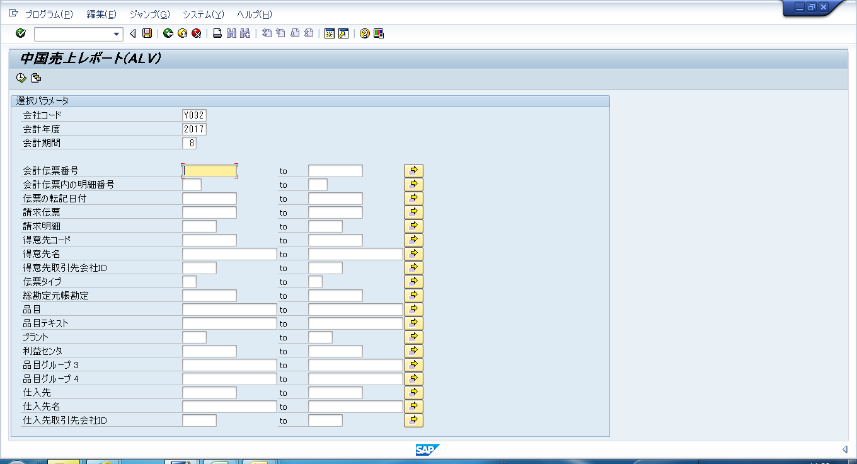
 | 当該会計期間の明細を1ヶ月毎に抽出
 | （例：１７/２Ｑ決算の時は、17年/3月～8月まで6か月分を抽出）

